A105080资产折旧、摊销情况及纳税调整明细表
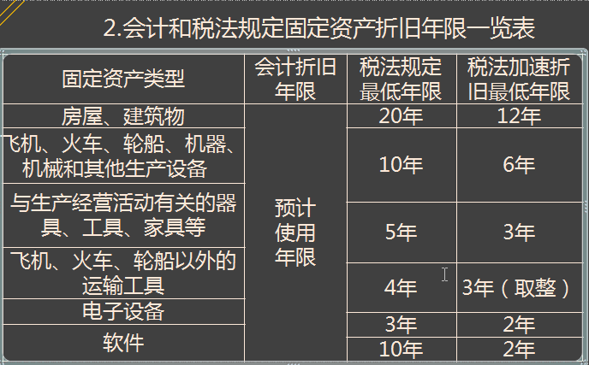
A105080 |  |  |  |  |  |  |  |  |  |  |  | 返回纳税调整等
资产折旧、摊销情况及纳税调整明细表
 | 行次 | 项 目 |  | 账载金额 |  |  | 税收金额 |  |  |  |  | 纳税调整金额
 |  |  |  | 资产原值 | 本年折旧、摊销额 | 累计折旧、摊销额 | 资产计税基础 | 税收折旧额 | 享受加速折旧政策的资产按税收一般规定计算的折旧、摊销额 | 加速折旧统计额 | 累计折旧、摊销额
 |  |  |  | 1 | 2 | 3 | 4 | 5 | 6 | 7=5-6 | 8 | 9(2-5)
 | 1 | 一、固定资产（2+3+4+5+6+7） |  | 2,933,262.46 | 397,803.64 | 997,248.26 | 2,933,262.46 | 405,803.64 | * | * | 985,248.26 | -8,000.00
 | 2 | 所有固定资产 | （一）房屋、建筑物 | 0.00 | 0.00 | 0.00 | 0.00 | 0.00 | 0.00 | 0.00 | 0 | 0.00
 | 3 |  | （二）飞机、火车、轮船、机器、机械和其他生产设备 | 120,000.00 | 12,000.00 | 12,000.00 | 120,000.00 | 20,000.00 | 12,000.00 | 8,000.00 | 0 | -8,000.00
 | 4 |  | （三）与生产经营活动有关的器具、工具、家具等 | 278,226.77 | 44,851.81 | 235,971.24 | 278,226.77 | 44,851.81 | 12,000.00 | 32,851.81 | 235971.24 | 0.00
 | 5 |  | （四）飞机、火车、轮船以外的运输工具 | 1,908,805.13 | 192,891.74 | 409,507.49 | 1,908,805.13 | 192,891.74 | 0.00 | 192,891.74 | 409507.49 | 0.00
 | 6 |  | （五）电子设备 | 626,230.56 | 148,060.09 | 339,769.53 | 626,230.56 | 148,060.09 | 0.00 | 148,060.09 | 339769.53 | 0.00
 | 7 |  | （六）其他 |  |  |  |  |  | * | *
 | 8 | 其中：享受固定资产加速折旧及一次性扣除政策的资产加速折旧额大于一般折旧额的部分 | （一）重要行业固定资产加速折旧（不含一次性扣除） |  |  |  |  |  |  |  |  | *
 | 9 |  | （二）其他行业研发设备加速折旧 |  |  |  |  |  |  |  |  | *
 | 10 |  | （三）允许一次性扣除的固定资产（11+12+13） | 0 | 0 | 0 | 0 | 0 | 0 | 0 | 0 | *
 | 11 |  | 1.单价不超过100万元专用研发设备 |  |  |  |  |  |  |  |  | *
 | 12 |  | 2.重要行业小型微利企业单价不超过100万元研发生产共用设备 |  |  |  |  |  |  |  |  | *
 | 13 |  | 3.5000元以下固定资产 |  |  |  |  |  |  |  |  | *
 | 14 |  | （四）技术进步、更新换代固定资产 |  |  |  |  |  |  |  |  | *
 | 15 |  | （五）常年强震动、高腐蚀固定资产 | 120,000.00 | 12,000.00 | 12,000.00 | 120,000.00 | 20,000.00 | 12,000.00 | 8,000.00 | 12,000.00 | *
 | 16 |  | （六）外购软件折旧 |  |  |  |  |  |  |  |  | *
 | 17 |  | （七）集成电路企业生产设备 |  |  |  |  |  |  |  |  | *
 | 18 | 二、生产性生物资产（19+20） |  |  |  |  |  |  | * | *
 | 19 | （一）林木类 |  |  |  |  |  |  | * | *
 | 20 | （二）畜类 |  |  |  |  |  |  | * | *
 | 21 | 三、无形资产（22+23+24+25+26+27+28+30） |  | 610341.9 | 11624.64 | 11624.64 | 610341.9 | 11624.64 | * | * | 11624.64 | 0
 | 22 | （一）专利权 |  |  |  |  |  |  | * | *
 | 23 | （二）商标权 |  |  |  |  |  |  | * | *
 | 24 | （三）著作权 |  |  |  |  |  |  | * | *
 | 25 | （四）土地使用权 |  |  |  |  |  |  | * | *
 | 26 | （五）非专利技术 |  |  |  |  |  |  | * | *
 | 27 | （六）特许权使用费 |  | 610,341.90 | 11,624.64 | 11,624.64 | 610,341.90 | 11,624.64 | * | * | 11,624.64
 | 28 | （七）软件 |  |  |  |  |  |  | * | *
 | 29 | 其中：享受企业外购软件加速摊销政策 |  |  |  |  |  |  |  |  |  | *
 | 30 | （八）其他 |  |  |  |  |  |  | * | *
 | 31 | 四、长期待摊费用（32+33+34+35+36） |  | 849,253.67 | 78,425.54 | 336,019.81 | 849,253.67 | 78,425.54 | * | * | 336,019.81
 | 32 | （一）已足额提取折旧的固定资产的改建支出 |  | 0.00 | 0.00 | 0.00 | 0.00 | 0.00 | * | * | 0.00
 | 33 | （二）租入固定资产的改建支出 |  | 0.00 | 0.00 | 0.00 | 0.00 | 0.00 | * | * | 0.00
 | 34 | （三）固定资产的大修理支出 |  | 0.00 | 0.00 | 0.00 | 0.00 | 0.00 | * | * | 0.00
 | 35 | （四）开办费 |  | 0.00 | 0.00 | 0.00 | 0.00 | 0.00 | * | * | 0.00
 | 36 | （五）其他 |  | 849,253.67 | 78,425.54 | 336,019.81 | 849,253.67 | 78,425.54 | * | * | 336,019.81
行次 | 37 | 五、油气勘探投资 |  |  |  |  |  |  | * | *
 | 38 | 六、油气开发投资 |  |  |  |  |  |  | * | *
 | 39 | 合计（1+18+21+31+37+38） |  | 4,392,858.03 | 487,853.82 | 1,344,892.71 | 4,392,858.03 | 495,853.82 | 12,000.00 | 8,000.00 | 1,332,892.71 | -8,000.00
 | 附列资料 |  | 全民所有制改制资产评估增值政策资产 |  |  |  |  |  | * | *

 | （一）房屋、建筑物，为20年；
 | （二）飞机、火车、轮船、机器、机械和其他生产设备，为10年；
 | （三）与生产经营活动有关的器具、工具、家具等，为5年；
 | （四）飞机、火车、轮船以外的运输工具，为4年；
 | （五）电子设备，为3年。

 | 最低折旧年限不得低于本条例第六十条规定折旧年限的60%

